Jacobi
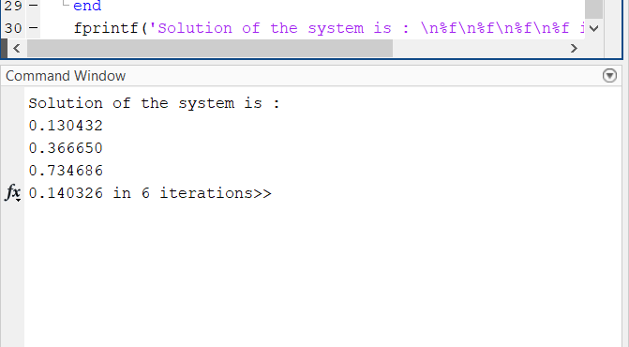
Tarea | Método de Jacobi

 | Sistema a solucionar |  |  |  |  |  |  |  |  | b=
 | 10 | x | 1 | y | 2 | z | -1 | w | = | 3
 | -2 | x | 10 | y | 1 | z | -1 | w | = | 4 | No. Iter | x | y | z | w | err x | err y | err z | err w
 | 2 | x | 1 | y | -10 | z | -2 | w | = | -7 |  | 0 | 0 | 0 | 0 | x inicial
 | 3 | x | -2 | y | 4 | z | 10 | w | = | 4 | 1 | 0.3 | 0.4 | 0.7 | 0.4
 |  |  |  |  |  |  |  |  |  |  | 2 | 0.16 | 0.43 | 0.72 | 0.11 | 0.875000 | 0.0697674 | 0.0277778 | 2.636364
 | Verificamos que la matriz sea |  |  |  |  |  |  |  |  |  | 3 | 0.1240 | 0.371 | 0.753 | 0.15 | 0.290323 | 0.1590296 | 0.0438247 | 0.266667
 | diagonal dominante |  |  |  |  |  |  |  |  |  | 4 | 0.1273 | 0.3645 | 0.7319 | 0.1358 | 0.025923 | 0.0178326 | 0.0288291 | 0.104566
 |  |  |  |  |  |  |  |  |  |  | 5 | 0.13075 | 0.36585 | 0.73475 | 0.14195 | 0.026386 | 0.0036900 | 0.0038789 | 0.043325
 | Fila 1 | Valor inicial |  |  |  |  |  | 10 |  |  | 6 | 0.13066 | 0.36687 | 0.734345 | 0.140045 | 0.000689 | 0.0027803 | 0.0005515 | 0.013603
 | Fila 2 | Valor inicial |  |  |  |  |  | 10 |  |  | 7 | 0.1304485 | 0.366702 | 0.73481 | 0.140438 | 0.001621 | 0.0004581 | 0.0006328 | 0.002798
 | Fila 3 | Valor inicial |  |  |  |  |  | 10 |  |  | 8 | 0.1304116 | 0.3666525 | 0.7346723 | 0.14028185 | 0.000283 | 0.0001350 | 0.0001874 | 0.001113
 | Fila 4 | Valor inicial |  |  |  |  |  | 10 |  |  | 9 | 0.130428475 | 0.366643275 | 0.7346912 | 0.1403381 | 0.000129 | 0.0000252 | 0.0000257 | 0.000401
 |  |  |  |  |  |  |  |  |  |  | 10 | 0.1304312425 | 0.366650385 | 0.7346824025 | 0.1403236325 | 0.000021 | 0.0000194 | 0.0000120 | 0.000103
 | Fila 1 | Suma valores restantes |  |  |  |  |  | 4 |  |  | 11 | 0.13043084425 | 0.3666503715 | 0.7346865605 | 0.14032774325 | 0.000003 | 0.0000000 | 0.0000057 | 0.000029
 | Fila 2 | Suma valores restantes |  |  |  |  |  | 4
 | Fila 3 | Suma valores restantes |  |  |  |  |  | 5 |  |  | COMP EC1 | 10 | 0.13043084425 | 1 | 0.3666504 | 2 | 0.7346865605 | -1 | 0.140328 | 3.000
 | Fila 4 | Suma valores restantes |  |  |  |  |  | 9 |  |  | COMP EC2 | -2 | 0.13043084425 | 10 | 0.3666504 | 1 | 0.7346865605 | -1 | 0.140328 | 4.000
 |  |  |  |  |  |  |  |  |  |  | COMP EC3 | 2 | 0.13043084425 | 1 | 0.3666504 | -10 | 0.7346865605 | -2 | 0.140328 | -7.000
 | Situación | MATRIZ DIAGONAL DOMINANTE |  |  |  |  |  |  |  |  | COMP EC4 | 3 | 0.13043084425 | -2 | 0.3666504 | 4 | 0.7346865605 | 10 | 0.140328 | 4.000

